Chi tiết địa chất
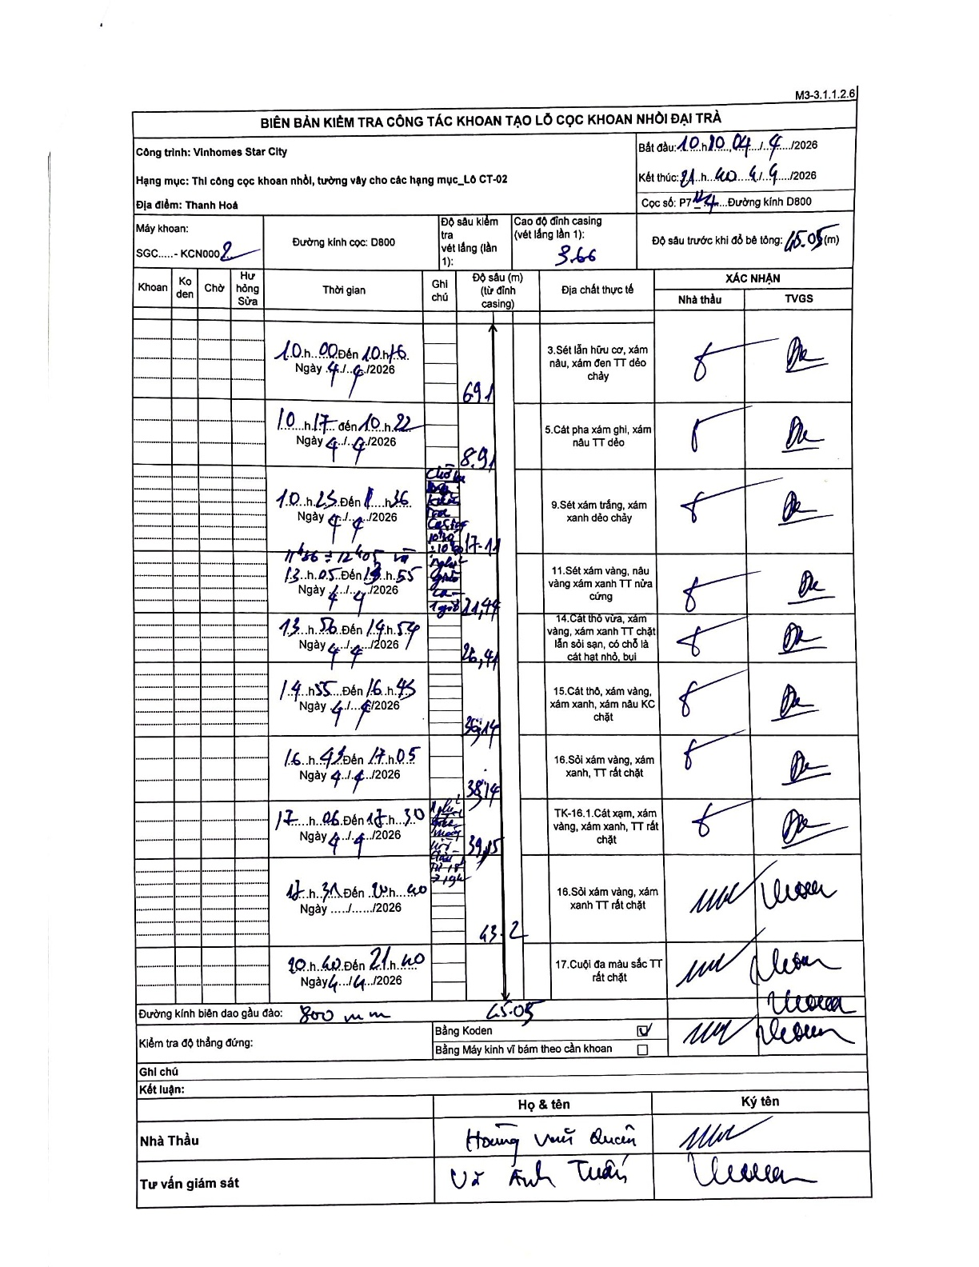
Dự án | Star City Thanh Hóa
Hạng mục | Thi công cọc khoan nhồi, tường vây cho các hạng mục_Lô CT-02
Tên bộ phận | Thi công cọc khoan nhồi, tường vây cho các hạng mục_Lô CT-02
Số hiệu cọc | P7-124
Tên Máy khoan | SGC-KCN0002
Đường kính | D800
Bắt đầu thi công | 10:00 04/04/2026
Kết thúc thi công | 21:40 04/04/2026

Địa chất TT | Đường kính | Mô tả lớp thiết kế | Từ (h) | Đến (h) | Cao độ từ | Cao độ đến | T.Gian (h) | Dài (m) | V (m/h) | Ghi chú
1 | D800 | Sét lẫn hữu cơ, xám nâu, xám đen TT dẻo chảy | 10:00 04/04/2026 | 10:15 04/04/2026 | -3.66 | -6.91 | 0.25 | 3.25 | 13
2 | D800 | Cát pha xám ghi, xám nâu TT dẻo | 10:17 04/04/2026 | 10:22 04/04/2026 | -6.91 | -8.91 | 0.08 | 2 | 24
3 | D800 | Sét xám trắng, xám xanh dẻo chảy | 10:25 04/04/2026 | 11:35 04/04/2026 | -8.91 | -17.11 | 1.17 | 8.2 | 7.03
4 | D800 | Sét xám vàng, nâu vàng xám xanh TT nửa cứng | 11:55 04/04/2026 | 13:55 04/04/2026 | -17.11 | -21.44 | 2 | 4.33 | 2.17 | Thời gian khoan tiếp từ 11:55 đến 12:40 và 13:05 đến 13:55
5 | D800 | Cát thô vừa, xám vàng, xám xanh TT chặt lẫn sỏi sạn, có chỗ là cát hạt nhỏ, bụi | 13:56 04/04/2026 | 14:54 04/04/2026 | -21.44 | -26.41 | 0.97 | 4.97 | 5.14
6 | D800 | Cát thô, xám vàng, xám xanh, xám nâu KC chặt | 14:55 04/04/2026 | 16:45 04/04/2026 | -26.41 | -35.14 | 1.83 | 8.73 | 4.76
7 | D800 | Sỏi xám vàng, xám xanh, TT rất chặt | 16:47 04/04/2026 | 17:05 04/04/2026 | -35.14 | -38.74 | 0.3 | 3.6 | 12
8 | D800 | Cát xám, xám vàng, xám xanh, TT rất chặt | 17:06 04/04/2026 | 17:30 04/04/2026 | -38.74 | -39.15 | 0.4 | 0.41 | 1.02
9 | D800 | Sỏi xám vàng, xám xanh TT rất chặt | 17:31 04/04/2026 | 20:40 04/04/2026 | -39.15 | -43.2 | 3.15 | 4.05 | 1.29
10 | D800 | Cuội đa màu sắc TT rất chặt | 20:40 04/04/2026 | 21:40 04/04/2026 | -43.2 | -45.05 | 1 | 1.85 | 1.85

ẢNH BIÊN BẢN GỐC

